3.COMPO

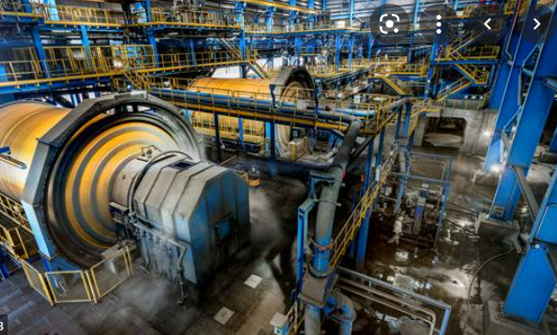
 |  |  |  |  |  |  | Depreciación Componentes , qué es eso? |  |  |  |  | Opinion de su profe: Si es > 10% es Material
 |  |  |  |  |  |  | 43 | Separar para depreciar
 |  |  |  |  |  |  |  | Se depreciará de forma separada cada parte de un elemento de propiedades, planta |  |  |  |  |  |  |  |  | 20,000
 |  |  |  |  |  |  |  | y equipo que tenga un costo significativo con relación al costo total del elemento.
 |  |  |  |  |  |  | 45 | Agrupar para depreciar
 |  |  |  |  |  |  |  | Una parte significativa de un elemento de PPE puede tener una vida útil y un método
 |  |  |  |  |  |  |  | de depreciación que coincidan con la vida y el método utilizados para otra parte
 |  |  |  |  |  |  |  | significativa del mismo elemento. En tal caso, ambas partes podrían agruparse para
 |  |  |  |  |  |  |  | determinar el cargo por depreciación. |  |  |  | FACTURA |  | USD | 100,000,000 |  | FACTURA
 |  |  |  |  |  |  | 47 | Elegir por Materialidad |  |  |  | 1 | MOTOR 1 | Horas de vuelo | 12,000,000 | 12.0000% | 2 MOTORES | Horas de vuelo | 24,000,000 | 24.00%
 |  |  |  |  |  |  |  | La entidad podrá elegir por depreciar de forma separada las partes que compongan |  |  |  | 2 | MOTOR 2 | Horas de vuelo | 12,000,000 | 12.0000% | TREN DE A1 | Num de aterriza | 10,000,000 | 10.00%
 |  |  |  |  |  |  |  | un elemento y no tengan un costo significativo .... (Materialidad) |  |  |  | 3 | TREN DE A1 | Num de aterriza | 10,000,000 | 10.0000% | TREN DE A2 | Num de aterriza | 10,000,000 | 10.00%
 |  |  |  |  |  |  | 48 | Cargos por depreciación |  |  |  | 4 | TREN DE A2 | Num de aterriza | 10,000,000 | 10.0000% | TREN DE A3 | Num de aterriza | 10,000,000 | 10.00%
 |  |  |  |  |  |  |  | El cargo por depreciación de cada periodo se reconocerá en el resultado del periodo, |  |  |  | 5 | TREN DE A3 | Num de aterriza | 10,000,000 | 10.0000% | FUSELAJE | Linea recta | 46,000,000 | 46.00%
 |  |  |  |  |  |  |  | salvo que se haya incluido en el importe en libros de otro activo. |  |  |  | 6 | FUSELAJE | Linea recta | 45,998,000 | 45.9980% |  |  | 100,000,000
 |  |  |  |  |  |  |  |  |  |  |  | 7 | PUERTA | Linea recta | 2,000 | 0.0020%
 |  |  |  |  |  |  |  |  | 1 tracto camion | 500,000 |  |  |  |  | 100,000,000

 |  |  |  |  |  |  |  |  | 1 tracto camion

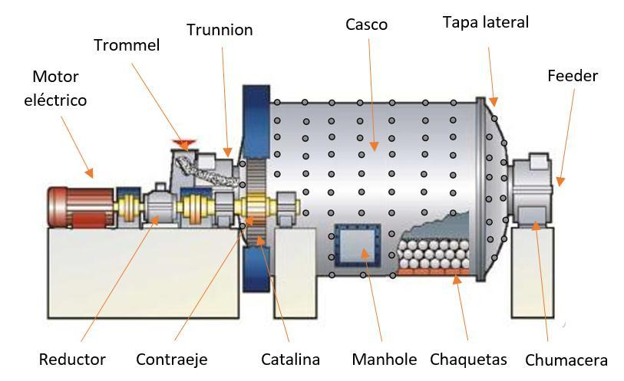
 |  |  |  |  |  |  |  |  | 1 carroceria | 60,000 | 12%
 |  |  |  |  |  |  |  |  | 1 Motor | 100,000 | 20%
 |  | MAQ_001_2021: MOLINO DE BOLAS MARCA XXXXX |  | VU | $ | % |  |  | 1 caja de cambios | 90,000 | 18%
 | maquinaria | MAQ_001_2021_001 | Casco | 8 | 1,000,000 | 40% |  |  | 1 juego completo de neumaticos | 30,000 | 6%
 | maquinaria | MAQ_001_2021_002 | Motor eléctrico | 3 | 300,000 | 12% |  |  | Resto | 220,000 | 44%
 | maquinaria | MAQ_001_2021_003 | Chaquetas | 2 | 300,000 | 12% |  |  |  | 500,000
 | maquinaria | MAQ_001_2021_004 | Manhole | 4 | 300,000 | 12%
 | maquinaria | MAQ_001_2021_005 | Tapa lateral |  | 125,000 | 5%
 | maquinaria | MAQ_001_2021_006 | Trunnion |  | 100,000 | 4%
 | maquinaria | MAQ_001_2021_007 | Feeder |  | 100,000 | 4%
 | maquinaria | MAQ_001_2021_008 | Chumacera |  | 75,000 | 3%
 | maquinaria | MAQ_001_2021_009 | Catalina |  | 75,000 | 3%
 | maquinaria | MAQ_001_2021_010 | Trommel |  | 50,000 | 2%
 | maquinaria | MAQ_001_2021_011 | Reductor |  | 50,000 | 2%
 | edificaciones | MAQ_001_2021_012 | Base de concreto |  | 25,000 | 1%
 | serv de inst | MAQ_001_2021_013 | Empresa XXX |  | 25,000 | 1%
 |  | MAQ_001_2021: MOLINO DE BOLAS MARCA XXXXX |  |  | 2,525,000 | 100%

Un molino de bolas es un tipo de molino utilizado para moler y mezclar materiales
para ser utilizados en procesos de mezclado de minerales. Funciona por el principio
de impacto y fricción: la reducción de tamaño es lograda cuando los medios de
molienda (bolas de acero) impactan entre ellas y contra las partículas del material
a fraccionar. Consiste de un recipiente cilíndrico que gira sobre su eje. El cilindro
es parcialmente llenado con bolas. La superficie interior del cilindro se encuentra
normalmente recubierta con un material resistente a la abrasión como por ejemplo
acero de manganeso o goma. El concepto del molino de bolas es muy antiguo, pero
no fue hasta la revolución industrial y la invención de la máquina de vapor que se
pudo fabricar un molino de bolas eficaz. Hay referencias de que fue utilizado para
moler sílex destinado a hacer cerámica hacia 1870. En la imagen puede ver los
componentes para su reconocimiento como elementos de PPE.

Hoja7
FACTURA:
DESCRIPCION:
1 TRACTO CAMION…........................... |  |  | 300,000 | USD
 |  | D | H
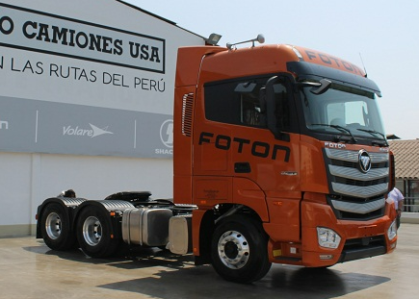
PPE- TRACTO CAMION |  | 300,000
FX PAGAR |  |  | 300,000

 | CONTABILIDAD = REALIDAD

DETALLE OPERATIVO DE PPE:
 |  | COSTO | VU
1 TRACTO CAMION FOTO |  | 300,000 | 10 |  | 10.000%

1 MOTOR …............................................... |  | 3.00 | 30,000 | 10.000% | 1
1 SISTEMA HIDRAULICO…........................ |  | 4.00 | 35,000 | 11.667% | 2
1 CAJA DE CAMBIOS …............................. |  | 3.00 | 40,500 | 13.500% | 3
FAROS (LUCES)............................ |  | 1.50 | 1,000 | 0.333% | 4
ESPEJO…...................................... |  | 3.00 | 800 | 0.267% | 4
RESTO DE ACTIVO….................................. |  | 10.00 | 192,700 | 64.233% | 4
 |  |  | 300,000 | 100.000%

1 MOTOR Y CAJA DE CAMBIOS …............................................... |  | 3.00 | 70,500 | 23.500% | 1
1 SISTEMA HIDRAULICO…........................ |  | 4.00 | 35,000 | 11.667% | 2
FAROS (LUCES)............................ |  | 1.50 | 1,000 | 0.333% | 3
ESPEJO…...................................... |  | 3.00 | 800 | 0.267% | 3
RESTO DE ACTIVO….................................. |  | 10.00 | 192,700 | 64.233% | 3
 |  |  | 300,000 | 100.000%

